信用交易
融资融券市场交易数据统计(2023-02-06)

标的证券 | 融资融券余额（亿元） | 融资余额（亿元） | 融券余额（亿元） | 融资买入额（亿元） | 融资融券规模变化（亿元） | 融资余额增幅(‰) | 融券余额增幅(%)
统计数据 | 15,577.13 | 14,641.43 | 935.71 | 670.11 | 58.79 | 4.14 | -0.17
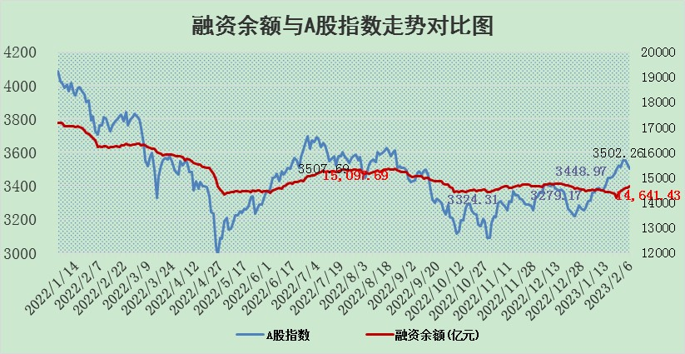

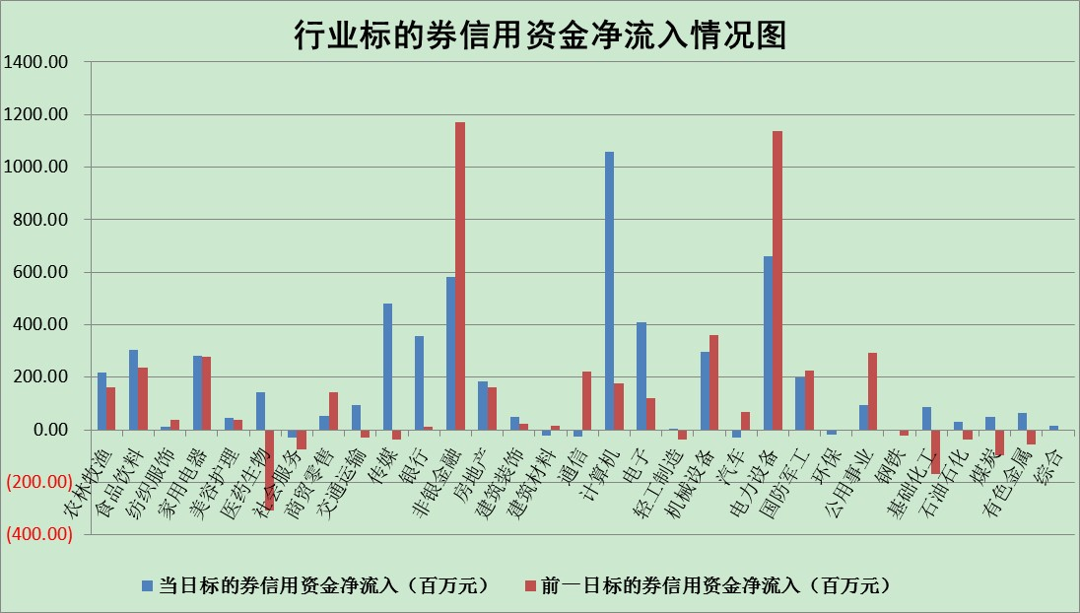

标的基金代码 | 标的基金简称 | 融资余额/市值(%) | 融资余额增幅(%) | 融资买入额/成交金额(%) | （融资余额净增额-融券余额净增额）/市值(‱) | 融券余额降幅(%) | ABS[（融资余额净增额-融券余额净增额）/市值净增额-1](%)
159902 | 华夏中小板ETF | 0.00 | 0.00 | 0.00 | 0.00 | 0.00 | 100.00
159915 | 易方达创业板ETF | 1.40 | 6.46 | 271.49 | 9.01 | 8.95 | 106.95
159919 | 嘉实沪深300ETF | 4.19 | 1.04 | 3.40 | 5.69 | 11.03 | 103.81
159920 | 华夏恒生ETF | 73.13 | 0.26 | 8.76 | 18.58 | -3.81 | 110.23
159922 | 嘉实中证500ETF | 0.36 | 0.86 | 7.78 | 9.10 | 2.30 | 118.30
159925 | 南方沪深300ETF | 0.01 | -7.22 | 0.00 | -0.09 | 0.00 | 99.94
159928 | 消费ETF | 0.76 | -0.33 | 4.29 | 0.19 | 2.99 | 100.10
159934 | 易方达黄金ETF | 467.28 | -0.02 | 2.86 | -7.81 | 0.00 | 94.14
159939 | 全指信息技术ETF | 0.51 | -4.33 | 25.18 | -3.10 | -10.18 | 92.89
159940 | 全指金融地产ETF | 0.16 | 2.57 | 0.02 | 0.40 | 0.00 | 100.21
159995 | 半导体芯片ETF | 1.68 | 1.04 | 158.57 | 2.08 | 2.61 | 101.41
159997 | 天弘中证电子ETF | 1.72 | -0.79 | 0.63 | -1.36 | 1.25 | 98.93
159998 | 天弘中证计算机主题ETF | 0.16 | -25.02 | 0.05 | -5.45 | 0.00 | 112.59
510050 | 华夏上证50ETF | 9.48 | 2.54 | 198.20 | 19.02 | -18.49 | 113.79
510180 | 华安上证180ETF | 0.45 | 0.34 | 0.84 | 0.21 | 4.36 | 100.15
510880 | 华泰柏瑞红利ETF | 0.21 | 0.19 | 0.30 | 0.09 | 7.85 | 99.77
510900 | 易方达恒生H股ETF | 104.33 | -2.42 | 30.05 | -259.15 | 0.00 | 7.80
511010 | 5年期国债ETF | 0.00 | 0.00 | 0.00 | 0.00 | 0.00 | 100.00
511380 | 可转债及可交换债券ETF | 10.06 | 12.83 | 8.40 | 114.45 | 0.00 | 212.97
512000 | 全指证券ETF | 6.17 | 1.84 | 16.35 | 13.42 | 5.88 | 108.15
512010 | 沪深300医药卫生ETF | 3.77 | 4.01 | 28.07 | 13.63 | -5.04 | 103.76
512070 | 沪深300非银ETF | 1.33 | 8.18 | 127.95 | 10.39 | 2.70 | 101.64
512400 | 南方中证申万有色金属ETF | 1.31 | -7.39 | 1.95 | -7.40 | 5.37 | 95.43
512580 | 广发中证环保产业ETF | 0.69 | -7.65 | 0.07 | -5.61 | 0.15 | 93.73
512660 | 国泰中证军工ETF | 2.67 | -1.64 | 15.96 | -4.28 | 0.51 | 101.74
512800 | 华宝中证银行ETF | 15.98 | 0.57 | 2.31 | 17.67 | 22.60 | 137.86
512980 | 广发中证传媒ETF | 1.08 | -7.28 | 120.66 | -8.51 | -0.60 | 26.49
515030 | 华夏中证新能源汽车ETF | 1.96 | 5.54 | 35.02 | 10.36 | 0.29 | 107.83
515050 | 华夏中证5G通信主题ETF | 1.36 | -9.41 | 12.13 | -13.65 | 4.85 | 92.11
515070 | 华夏中证人工智能ETF | 1.46 | 45.04 | 12.34 | 45.39 | 0.00 | 57.39
标的股票比较指标 |  | 融资余额/流通A股市值(%) | 融资余额增幅(%) | 融资买入额/成交金额(%) | （融资余额净增额-融券余额净增额）/流通A股市值(‱) | 融券余额降幅(%) | ABS[（融资余额净增额-融券余额净增额）/流通A股市值净增额-1](%)
前十名标的个股 |  | 仁东控股 | 中自科技 | 申华控股 | 信邦智能 | 仕净科技 | 兴齐眼药
 |  | 莱茵生物 | 中科通达 | 亿帆医药 | 中科通达 | 西域旅游 | 杰创智能
 |  | 数码视讯 | 华绿生物 | 中自科技 | 零点有数 | 长虹美菱 | 昊海生科
 |  | 全柴动力 | 山东威达 | 丰林集团 | 中自科技 | 龙头股份 | 嘉亨家化
 |  | 亚通股份 | 恒信东方 | 农业银行 | 华绿生物 | 华东重机 | 圣阳股份
 |  | 海兰信 | 皇庭国际 | 采纳股份 | 恒信东方 | 华神科技 | 利和兴
 |  | 尖峰集团 | 格灵深瞳 | 新益昌 | 宇环数控 | 节能铁汉 | 玉马遮阳
 |  | 中体产业 | 动力源 | 潞安环能 | 格灵深瞳 | 华昌达 | 新益昌
 |  | 先惠技术 | 克来机电 | 金杯汽车 | 慧博云通 | 福昕软件 | 东信和平
 |  | 永信至诚 | 新益昌 | 诺普信 | 杰创智能 | 同济科技 | 圣元环保
后十名标的个股 |  | 泽达易盛 | 康为世纪 | 捷强装备 | 超捷股份 | 中科通达 | 深科达
 |  | 中航机电 | 峰岹科技 | 中航电测 | 康为世纪 | 恒星科技 | 中电兴发
 |  | 岱美股份 | 思源电气 | 汇金科技 | 富士莱 | 腾达建设 | 天能股份
 |  | 皇马科技 | 超捷股份 | 德马科技 | 皇氏集团 | 华星创业 | 有研粉材
 |  | 奕瑞科技 | 中国汽研 | 哈工智能 | 长亮科技 | 厦门港务 | 概伦电子
 |  | 中国人寿 | 泰胜风能 | 昊华科技 | 安妮股份 | 成都先导 | 伊力特
 |  | 鸿路钢构 | 金盘科技 | 新动力 | 华安鑫创 | 中核科技 | 星华新材 | ;
 |  | 晨光股份 | 铭普光磁 | 泽达易盛 | 财富趋势 | 珠江股份 | 华安鑫创
 |  | 中信特钢 | 诺思格 | 中航机电 | 创益通 | 国际实业 | 信邦智能
 |  | 杭叉集团 | 工大高科 | 蓝光发展 | 圣阳股份 | 航亚科技 | 露笑科技
说明：1.以上普通交易数据和信用交易数据皆以交易日收盘后数据为基准；2.上述标的证券总数据只计算标的证券市场总数据，不包括从标的证券中调出去标的证券数据，所以与交易所公布的总值略有不同； 3.上述行业采用申万一级行业分类；4.以上标的基金和标的个股中比较的6个指标值中：前5个（从左至右）为正向指标，值越大排名越靠前；第6个为逆向指标，值越小，排名越靠前；5.第6个指标中ABS[]表示求绝对值，其主要用于考量信用资金相对净流入对股价相对净变化的贡献程度；6.数据来源：wind，交易所。

 | 证券代码 | 新增融资余额 | 融资买入额 | 融资买入增幅前10
远大智能 | 002689 | 28175353 | 42268582 | 199%
亚太股份 | 002284 | 21555247 | 34242865 | 82%
赛诺医疗 | 688108 | 72122899 | 101076547 | 78%
湖南发展 | 000722 | 66023557 | 137112987 | 75%
柘中股份 | 002346 | 14584119 | 36845980 | 58%
国城矿业 | 000688 | 24683149 | 48240585 | 54%
兆新股份 | 002256 | 1985058 | 4066269 | 52%
凯美特气 | 002549 | 33806472 | 61340055 | 52%
华昌达 | 300278 | 13474542 | 19303225 | 48%
新华联 | 000620 | 27311937 | 39201759 | 43%

 | 证券代码 | 新增融资余额 | 融资买入额 | 融资买入增幅前10
兔宝宝 | 002043 | 73310337 | 89923983 | 334%
捷昌驱动 | 603583 | 26026415 | 31686727 | 262%
湘财股份 | 600095 | 94196837 | 132280449 | 252%
中谷物流 | 603565 | 49103883 | 60098371 | 234%
中青宝 | 300052 | 24215352 | 31377809 | 98%
顾家家居 | 603816 | 138518545 | 188424210 | 78%
喜临门 | 603008 | 31503289 | 48351944 | 77%
财信发展 | 000838 | 10831830 | 17666790 | 74%
苏州银行 | 002966 | 10578096 | 19143736 | 72%
金诚信 | 603979 | 23858538 | 36098133 | 60%

